Projektbudget Vorlage
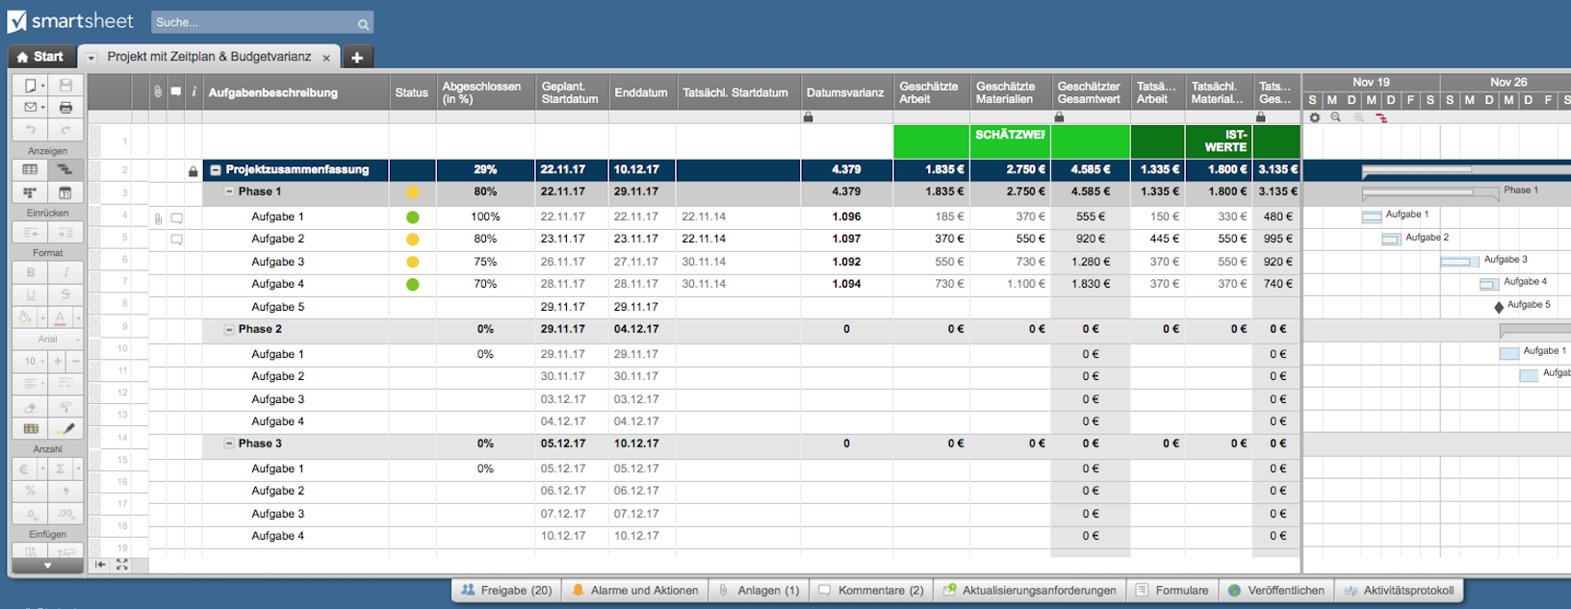
Projektbudget Tabelle

Projekt :
Startdatum:

 | Arbeitsaufwand |  | Material |  |  |  | FIXKOSTEN |  |  |  | BILANZ
Aufgabe | Personal | €/Personal | EINHEITEN | €/EINHEIT | REISEKOSTEN | GERÄT/RAUM |  | VERSCH. | BUDGET | IST-KOSTEN | NEGATIV/POSITIV
Projekt |  |  |  |  |  |  |  |  | 600.00 € | 1,440.00 € | -840.00 €
Aufgabe | 8.00 € | 15.00 € | 100.00 € | 5.00 € |  |  | 50.00 € |  | 200.00 € | 670.00 € | -470.00 €
Aufgabe | 8.00 € | 15.00 € |  |  |  |  | 100.00 € |  | 300.00 € | 220.00 € | 80.00 €
Aufgabe |  |  | 50.00 € | 11.00 € |  |  |  |  | 100.00 € | 550.00 € | -450.00 €
Unteraufgabe |  |  |  |  |  |  |  |  | 0.00 € | 0.00 € | 0.00 €
Unteraufgabe |  |  |  |  |  |  |  |  | 0.00 € | 0.00 € | 0.00 €
Unteraufgabe |  |  |  |  |  |  |  |  | 0.00 € | 0.00 € | 0.00 €
Unteraufgabe |  |  |  |  |  |  |  |  | 0.00 € | 0.00 € | 0.00 €
Aufgabe |  |  |  |  |  |  |  |  | 0.00 € | 0.00 € | 0.00 €
Aufgabe |  |  |  |  |  |  |  |  | 0.00 € | 0.00 € | 0.00 €
ZWISCHENSUMME |  | 240.00 € |  | 1,050.00 € | 0.00 € |  | 150.00 € | 0.00 € | 600.00 € | 1,440.00 € | -840.00 €

Projekt |  |  |  |  |  |  |  |  | 0.00 € | 0.00 € | 0.00 €
Aufgabe |  |  |  |  |  |  |  |  | 0.00 € |  | 0.00 €
Aufgabe |  |  |  |  |  |  |  |  | 0.00 € |  | 0.00 €
Aufgabe |  |  |  |  |  |  |  |  | 0.00 € |  | 0.00 €
Unteraufgabe |  |  |  |  |  |  |  |  | 0.00 € |  | 0.00 €
Unteraufgabe |  |  |  |  |  |  |  |  | 0.00 € |  | 0.00 €
Aufgabe |  |  |  |  |  |  |  |  | 0.00 € |  | 0.00 €
Zwischensumme |  | 0.00 € |  | 0.00 € | 0.00 € |  | 0.00 € | 0.00 € | 0.00 € | 0.00 € | 0.00 €

Hier klicken, um eine Projektbudget-Tabelle mit Smartsheet zu erstellen

